Cavity1_1
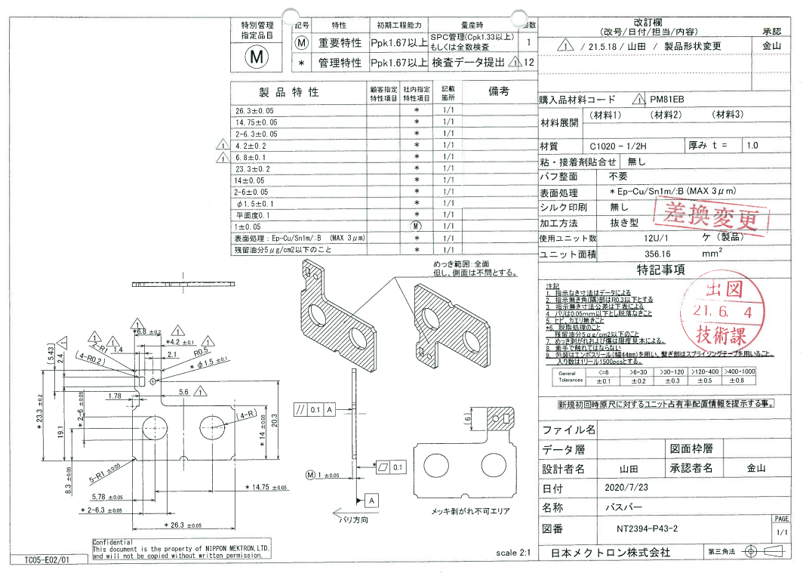
 |  |  |  |  |  |  |  |  |  |  |  | 工程能力調査表 |  |  |  |  |  |  |  |  |  |  |  |  |  |  |  |  |  |  | 1 |  | 項中 | 1 | 項

図番 | NT2394-P43 |  |  |  |  |  |  |  |  | 品名 |  | MHVバスバー |  |  |  |  |  |  |  | 工程能力調査 |  |  |  | 測定日 |  | 2021-09-13 |  |  |  | 備考

項 目
規 格 |  | 26.299 |  | 0.050 |  | 14.75 |  | 0.05 |  |  | 6.30 |  | 0.05 |  | 6.30 |  | 0.05 |  | 4.20 |  | 0.05 |  | 6.80 |  | 0.05 |  | 23.30 |  | 0.05
 |  |  |  | -0.05 |  |  |  | -0.05 |  |  |  |  | -0.05 |  |  |  | -0.05 |  |  |  | -0.05 |  |  |  | -0.05 |  |  |  | -0.05 |  |  |  |  |  |  | 26.30 | 14.75 | 6.30 | 6.30 | 4.20 | 6.80 | 23.30
測定機器 | Keyence IM |  |  |  | Keyence IM |  |  |  | Keyence IM |  |  |  |  | Keyence IM |  |  |  | Keyence IM |  |  |  | Keyence IM |  |  |  | Keyence IM |  |  |  |  |  |  |  |  |  | 26.350 | 14.800 | 6.350 | 6.350 | 4.250 | 6.850 | 23.350
両側／片側 | 両側 |  |  |  | 両側 |  |  |  | 両側 |  |  |  |  | 両側 |  |  |  | 両側 |  |  |  | 両側 |  |  |  | 両側 |  |  |  |  |  |  |  |  |  | 26.250 | 14.700 | 6.250 | 6.250 | 4.150 | 6.750 | 23.250
1 |  |  | 26.2990 |  |  |  | 14.749 |  |  |  |  | 6.304 |  |  |  | 6.301 |  |  |  | 4.210 |  |  |  | 6.797 |  |  |  | 23.306 |  |  |  |  |  |  |  | 26.299 | 14.749 | 6.304 | 6.301 | 4.210 | 6.797 | 23.306
2 |  |  | 26.2980 |  |  |  | 14.742 |  |  |  |  | 6.311 |  |  |  | 6.306 |  |  |  | 4.209 |  |  |  | 6.795 |  |  |  | 23.302 |  |  |  |  |  |  |  | 26.298 | 14.742 | 6.311 | 6.306 | 4.209 | 6.795 | 23.302
3 |  |  | 26.2970 |  |  |  | 14.744 |  |  |  |  | 6.310 |  |  |  | 6.303 |  |  |  | 4.208 |  |  |  | 6.796 |  |  |  | 23.303 |  |  |  |  |  |  |  | 26.297 | 14.744 | 6.310 | 6.303 | 4.208 | 6.796 | 23.303
4 |  |  | 26.2990 |  |  |  | 14.746 |  |  |  |  | 6.309 |  |  |  | 6.306 |  |  |  | 4.207 |  |  |  | 6.794 |  |  |  | 23.303 |  |  |  |  |  |  |  | 26.299 | 14.746 | 6.309 | 6.306 | 4.207 | 6.794 | 23.303
5 |  |  | 26.2970 |  |  |  | 14.739 |  |  |  |  | 6.309 |  |  |  | 6.305 |  |  |  | 4.210 |  |  |  | 6.797 |  |  |  | 23.305 |  |  |  |  |  |  |  | 26.297 | 14.739 | 6.309 | 6.305 | 4.210 | 6.797 | 23.305
6 |  |  | 26.2980 |  |  |  | 14.740 |  |  |  |  | 6.307 |  |  |  | 6.302 |  |  |  | 4.212 |  |  |  | 6.795 |  |  |  | 23.302 |  |  |  |  |  |  |  | 26.298 | 14.740 | 6.307 | 6.302 | 4.212 | 6.795 | 23.302
7 |  |  | 26.3000 |  |  |  | 14.746 |  |  |  |  | 6.310 |  |  |  | 6.304 |  |  |  | 4.212 |  |  |  | 6.798 |  |  |  | 23.302 |  |  |  |  |  |  |  | 26.300 | 14.746 | 6.310 | 6.304 | 4.212 | 6.798 | 23.302
8 |  |  | 26.3000 |  |  |  | 14.747 |  |  |  |  | 6.310 |  |  |  | 6.304 |  |  |  | 4.209 |  |  |  | 6.796 |  |  |  | 23.301 |  |  |  |  |  |  |  | 26.300 | 14.747 | 6.310 | 6.304 | 4.209 | 6.796 | 23.301
9 |  |  | 26.2980 |  |  |  | 14.741 |  |  |  |  | 6.310 |  |  |  | 6.303 |  |  |  | 4.206 |  |  |  | 6.796 |  |  |  | 23.302 |  |  |  |  |  |  |  | 26.298 | 14.741 | 6.310 | 6.303 | 4.206 | 6.796 | 23.302
10 |  |  | 26.2980 |  |  |  | 14.745 |  |  |  |  | 6.310 |  |  |  | 6.306 |  |  |  | 4.210 |  |  |  | 6.795 |  |  |  | 23.303 |  |  |  |  |  |  |  | 26.298 | 14.745 | 6.310 | 6.306 | 4.210 | 6.795 | 23.303
11 |  |  | 26.2980 |  |  |  | 14.747 |  |  |  |  | 6.309 |  |  |  | 6.305 |  |  |  | 4.209 |  |  |  | 6.796 |  |  |  | 23.302 |  |  |  |  |  |  |  | 26.298 | 14.747 | 6.309 | 6.305 | 4.209 | 6.796 | 23.302
12 |  |  | 26.2990 |  |  |  | 14.742 |  |  |  |  | 6.310 |  |  |  | 6.307 |  |  |  | 4.211 |  |  |  | 6.795 |  |  |  | 23.301 |  |  |  |  |  |  |  | 26.299 | 14.742 | 6.310 | 6.307 | 4.211 | 6.795 | 23.301
13 |  |  | 26.2960 |  |  |  | 14.747 |  |  |  |  | 6.309 |  |  |  | 6.307 |  |  |  | 4.206 |  |  |  | 6.796 |  |  |  | 23.304 |  |  |  |  |  |  |  | 26.296 | 14.747 | 6.309 | 6.307 | 4.206 | 6.796 | 23.304
14 |  |  | 26.2960 |  |  |  | 14.747 |  |  |  |  | 6.307 |  |  |  | 6.302 |  |  |  | 4.213 |  |  |  | 6.796 |  |  |  | 23.304 |  |  |  |  |  |  |  | 26.296 | 14.747 | 6.307 | 6.302 | 4.213 | 6.796 | 23.304
15 |  |  | 26.2980 |  |  |  | 14.743 |  |  |  |  | 6.311 |  |  |  | 6.305 |  |  |  | 4.210 |  |  |  | 6.796 |  |  |  | 23.303 |  |  |  |  |  |  |  | 26.298 | 14.743 | 6.311 | 6.305 | 4.210 | 6.796 | 23.303
16 |  |  | 26.2980 |  |  |  | 14.743 |  |  |  |  | 6.311 |  |  |  | 6.307 |  |  |  | 4.206 |  |  |  | 6.796 |  |  |  | 23.300 |  |  |  |  |  |  |  | 26.298 | 14.743 | 6.311 | 6.307 | 4.206 | 6.796 | 23.300
17 |  |  | 26.2980 |  |  |  | 14.746 |  |  |  |  | 6.311 |  |  |  | 6.305 |  |  |  | 4.210 |  |  |  | 6.797 |  |  |  | 23.304 |  |  |  |  |  |  |  | 26.298 | 14.746 | 6.311 | 6.305 | 4.210 | 6.797 | 23.304
18 |  |  | 26.2980 |  |  |  | 14.745 |  |  |  |  | 6.310 |  |  |  | 6.307 |  |  |  | 4.212 |  |  |  | 6.795 |  |  |  | 23.301 |  |  |  |  |  |  |  | 26.298 | 14.745 | 6.310 | 6.307 | 4.212 | 6.795 | 23.301
19 |  |  | 26.2970 |  |  |  | 14.745 |  |  |  |  | 6.311 |  |  |  | 6.306 |  |  |  | 4.209 |  |  |  | 6.796 |  |  |  | 23.303 |  |  |  |  |  |  |  | 26.297 | 14.745 | 6.311 | 6.306 | 4.209 | 6.796 | 23.303
20 |  |  | 26.2960 |  |  |  | 14.745 |  |  |  |  | 6.312 |  |  |  | 6.307 |  |  |  | 4.210 |  |  |  | 6.796 |  |  |  | 23.303 |  |  |  |  |  |  |  | 26.296 | 14.745 | 6.312 | 6.307 | 4.210 | 6.796 | 23.303
21 |  |  | 26.2970 |  |  |  | 14.744 |  |  |  |  | 6.310 |  |  |  | 6.303 |  |  |  | 4.207 |  |  |  | 6.797 |  |  |  | 23.302 |  |  |  |  |  |  |  | 26.297 | 14.744 | 6.310 | 6.303 | 4.207 | 6.797 | 23.302
22 |  |  | 26.2960 |  |  |  | 14.746 |  |  |  |  | 6.310 |  |  |  | 6.305 |  |  |  | 4.210 |  |  |  | 6.797 |  |  |  | 23.302 |  |  |  |  |  |  |  | 26.296 | 14.746 | 6.310 | 6.305 | 4.210 | 6.797 | 23.302
23 |  |  | 26.2970 |  |  |  | 14.744 |  |  |  |  | 6.309 |  |  |  | 6.306 |  |  |  | 4.220 |  |  |  | 6.797 |  |  |  | 23.303 |  |  |  |  |  |  |  | 26.297 | 14.744 | 6.309 | 6.306 | 4.220 | 6.797 | 23.303
24 |  |  | 26.2980 |  |  |  | 14.742 |  |  |  |  | 6.308 |  |  |  | 6.307 |  |  |  | 4.207 |  |  |  | 6.798 |  |  |  | 23.303 |  |  |  |  |  |  |  | 26.298 | 14.742 | 6.308 | 6.307 | 4.207 | 6.798 | 23.303
25 |  |  | 26.2960 |  |  |  | 14.742 |  |  |  |  | 6.311 |  |  |  | 6.306 |  |  |  | 4.210 |  |  |  | 6.796 |  |  |  | 23.302 |  |  |  |  |  |  |  | 26.296 | 14.742 | 6.311 | 6.306 | 4.210 | 6.796 | 23.302
26 |  |  | 26.2960 |  |  |  | 14.746 |  |  |  |  | 6.310 |  |  |  | 6.307 |  |  |  | 4.208 |  |  |  | 6.794 |  |  |  | 23.302 |  |  |  |  |  |  |  | 26.296 | 14.746 | 6.310 | 6.307 | 4.208 | 6.794 | 23.302
27 |  |  | 26.2960 |  |  |  | 14.743 |  |  |  |  | 6.309 |  |  |  | 6.308 |  |  |  | 4.209 |  |  |  | 6.796 |  |  |  | 23.302 |  |  |  |  |  |  |  | 26.296 | 14.743 | 6.309 | 6.308 | 4.209 | 6.796 | 23.302
28 |  |  | 26.2990 |  |  |  | 14.749 |  |  |  |  | 6.309 |  |  |  | 6.308 |  |  |  | 4.209 |  |  |  | 6.796 |  |  |  | 23.302 |  |  |  |  |  |  |  | 26.299 | 14.749 | 6.309 | 6.308 | 4.209 | 6.796 | 23.302
29 |  |  | 26.2960 |  |  |  | 14.742 |  |  |  |  | 6.310 |  |  |  | 6.307 |  |  |  | 4.209 |  |  |  | 6.794 |  |  |  | 23.302 |  |  |  |  |  |  |  | 26.296 | 14.742 | 6.310 | 6.307 | 4.209 | 6.794 | 23.302
30 |  |  | 26.2970 |  |  |  | 14.747 |  |  |  |  | 6.311 |  |  |  | 6.308 |  |  |  | 4.210 |  |  |  | 6.794 |  |  |  | 23.302 |  |  |  |  |  |  |  | 26.297 | 14.747 | 6.311 | 6.308 | 4.210 | 6.794 | 23.302
ｘ | 26.2975 |  |  |  | 14.7445 |  |  |  | 6.310 |  |  |  |  | 6.305 |  |  |  | 4.210 |  |  |  | 6.796 |  |  |  | 23.303
σ | 0.00122 |  |  |  | 0.00253 |  |  |  | 0.00157 |  |  |  |  | 0.00192 |  |  |  | 0.00267 |  |  |  | 0.00109 |  |  |  | 0.00122
Cp | 13.613 |  |  |  | 6.590 |  |  |  | 10.637 |  |  |  |  | 8.662 |  |  |  | 6.235 |  |  |  | 15.236 |  |  |  | 13.613
Cpk | 13.214 |  |  |  | 5.861 |  |  |  | 8.594 |  |  |  |  | 7.721 |  |  |  | 5.038 |  |  |  | 13.987 |  |  |  | 12.924
判定 | 工程能力は満足している |  |  |  | 工程能力は満足している |  |  |  | 工程能力は満足している |  |  |  |  | 工程能力は満足している |  |  |  | 工程能力は満足している |  |  |  | 工程能力は満足している

量産時 | 空気マイクロメータ |  |  |  | 三次元測定機 |  |  |  | 表面粗さ測定機 |  |  |  |  | てこ式ダイヤルゲージ |  |  |  | てこ式ダイヤルゲージ |  |  |  | 空気マイクロメータ
 | 全数 |  |  |  | 全数(全長をマイクロメータで計測) |  |  |  | 1/15 |  |  |  |  | 1/15 |  |  |  | 1/15 |  |  |  | 1/15

 |  |  |  |  |  |  |  |  |  |  |  |  |  |  |  |  |  |  |  |  |  |  |  |  |  |  |  |  |  |  |  | 承認 |  | 作成
 |  |  |  |  |  |  |  |  |  |  |  |  |  |  |  |  |  |  |  |  |  |  |  |  |  |  |  |  |  |  |  | 平野 |  | 鈴木

